表2未征订教材
 | 未征订教材的课程（环节）统计表
 | 2022-20232学年第一学期
教学单位：动画艺术学院
序号 | 年级 | 专业（方向） | 课程（环节）名称 | 课程类型 | 教材形式 | 未征订原因 | 备注
1 | 2019 | 动画 | 多模态信息技术与交互展示 | 专业课程 | 教学参考资料 | 无适合本课程教学大纲的教材 | 新媒体
2 | 2019 | 动画 | 引擎动画特效技术 | 专业课程 | 教学参考资料 | 无适合本课程教学大纲的教材 | 动画特效
3 | 2019 | 动画 | 行业创业实务 | 专业课程 | 教学参考资料 | 无适合本课程教学大纲的教材 | 2019级全体三维学生
4 | 2019 | 动画 | 三维实验动画 | 专业课程 | 教学参考资料 | 无适合本课程教学大纲的教材 | 2019级全体三维学生
5 | 2020 | 动画 | 三维动画设计与编程 | 专业课程 | 教学参考资料 | 无适合本课程教学大纲的教材 | 2020级全体三维学生
6 | 2020 | 动画 | 角色动画技术与应用 | 专业课程 | 结项自编讲义 | 无适合本课程教学大纲的教材 | 20级二维动画1-4班
7 | 2020 | 动画 | 数字光照与渲染技术 | 专业课程 | 结项自编讲义 | 无适合本课程教学大纲的教材 | 2020级动画特效
8 | 2021 | 动画 | 新媒体艺术设计 | 专业课程 | 结项自编讲义 | 无适合本课程教学大纲的教材 | 21级新媒体
9 | 2021 | 动画 | 图形动画设计③ | 专业课程 | 教学参考资料 | 无适合本课程教学大纲的教材 | 21级新媒体
10 | 2021 | 动画 | 动画艺术与新技术应用 | 专业课程 | 教学参考资料 | 无适合本课程教学大纲的教材 | 21级实验1班
11 | 2021 | 动画 | 动画短片电影创作 | 专业课程 | 教学参考资料 | 无适合本课程教学大纲的教材 | 21级实验1班
12 | 2021 | 动画 | 动画造型设计 | 专业课程 | 教学参考资料 | 无适合本课程教学大纲的教材 | 21级三维动画1-10班
13 | 2021 | 动画 | 动画艺术与图形学原理 | 专业课程 | 教学参考资料 | 无适合本课程教学大纲的教材 | 21级三维动画1-10班
14 | 2021 | 动画 | 动画视效预览设计 | 专业课程 | 教学参考资料 | 无适合本课程教学大纲的教材 | 21级二维、动画R班
15 | 2021 | 动画 | 三维动画法则与应用 | 专业课程 | 教学参考资料 | 无适合本课程教学大纲的教材 | 21级三维动画、21级动画R班&21级动画1班
16 | 2021 | 动画 | 创意产业经济学 | 专业课程 | 教学参考资料 | 无适合本课程教学大纲的教材 | 管理与营销
17 | 2019 | 动画 | 商业动画项目策划与设计 | 专业课程 | 教学参考资料 | 无适合本课程教学大纲的教材 | 前期
18 | 2019 | 动画 | 动画系列片项目实践 | 集中实践 | 实践指导书 |  | 前期
19 | 2019 | 动画 | 网络动画项目实践 | 集中实践 | 实践指导书 |  | 前期
20 | 2019 | 动画 | 动画电影项目实习 | 集中实践 | 实践指导书 |  | 前期
21 | 2020 | 动画 | 数字手绘建模设计实验 | 集中实践 | 实践指导书 |  | 前期
22 | 2020 | 动画 | 智能动画设计实践 | 集中实践 | 实践指导书 |  | 前期
23 | 2020 | 动画 | 动画美术设计实训 | 集中实践 | 实践指导书 |  | 前期
24 | 2019 | 动画 | 网络动画项目实训 | 集中实践 | 实践指导书 |  | 二维
25 | 2019 | 动画 | 动画系列片项目实践 | 集中实践 | 实践指导书 |  | 二维
26 | 2019 | 动画 | 动画电影项目实习 | 集中实践 | 实践指导书 |  | 二维
27 | 2020 | 动画 | 数字动画前期设计实训 | 集中实践 | 实践指导书 |  | 二维
28 | 2020 | 动画 | 数字艺术短片创作实践 | 集中实践 | 实践指导书 |  | 二维
29 | 2019 | 动画 | 创新创业项目实践 | 集中实践 | 实践指导书 |  | 三维
30 | 2019 | 动画 | 智能三维衍生交互技术与实践 | 集中实践 | 实践指导书 |  | 三维
31 | 2019 | 动画 | 三维智能交互技术实践 | 集中实践 | 实践指导书 |  | 三维
32 | 2020 | 动画 | 实验动画制作实践 | 集中实践 | 实践指导书 |  | 三维
33 | 2020 | 动画 | 动画系列片项目实践 | 集中实践 | 实践指导书 |  | 三维
34 | 2020 | 动画 | 科研项目研究与实践 | 集中实践 | 实践指导书 |  | 三维
35 | 2019 | 动画 | 新媒体动画项目实践-高级 | 集中实践 | 实践指导书 |  | 新媒体
36 | 2019 | 动画 | 新媒体动漫设计项目实习 | 集中实践 | 实践指导书 |  | 新媒体
37 | 2020 | 动画 | 新媒体动画美术设计实训 | 集中实践 | 实践指导书 |  | 新媒体
38 | 2020 | 动画 | 数字角色设计实训 | 集中实践 | 实践指导书 |  | 新媒体
39 | 2020 | 动画 | 新媒体动画项目实践-初级 | 集中实践 | 实践指导书 |  | 新媒体
40 | 2019 | 动画 | 动画特效项目实践 | 集中实践 | 实践指导书 |  | 特效
41 | 2019 | 动画 | 影视特效项目实践 | 集中实践 | 实践指导书 |  | 特效
42 | 2020 | 动画 | 三维特效制作实践-初级 | 集中实践 | 实践指导书 |  | 特效
43 | 2020 | 动画 | 后期特效制作实践-初级 | 集中实践 | 实践指导书 |  | 特效
44 | 2019 | 动画 | 网络动画项目实训 | 集中实践 | 实践指导书 |  | 管理与营销
45 | 2019 | 动画 | 动画系列片项目实践 | 集中实践 | 实践指导书 |  | 管理与营销
46 | 2019 | 动画 | 产教融合项目实习 | 集中实践 | 实践指导书 |  | 管理与营销
47 | 2020 | 动画 | 交互式动画技术与实践 | 集中实践 | 实践指导书 |  | 管理与营销
48 | 2020 | 动画 | 新媒体营销与运营实训 | 集中实践 | 实践指导书 |  | 管理与营销
49 | 2020 | 动画 | 实验动画制作实践 | 集中实践 | 实践指导书 |  | 实验班
50 | 2020 | 动画 | 智能动画项目实训 | 集中实践 | 实践指导书 |  | 实验班
51 | 2020 | 动画 | 交互动画内容设计实训 | 集中实践 | 实践指导书 |  | 实验班
 | 注：1.课程类型在专业基础课、专业课程、专业方向课、专业任选课、集中实践中选择 2.教材形式在下拉列表中选择

教学秘书签字： |  |  | 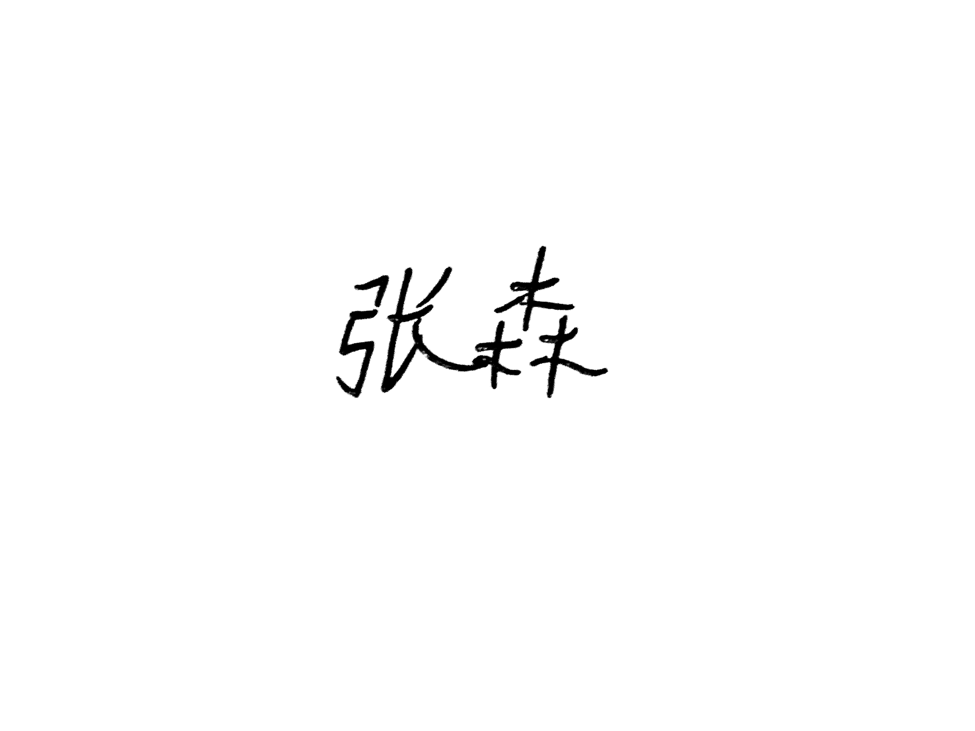 系主任签字： |  | 主管院长（部主任）签字：

